1級【審査】
【公認1級審査】申請書 |  |  |  |  |  |  |  |  |  |  |  |  | 2019-11-06

申請日 | 令和 年 月 日

郡市連 | 熊本県空手道連盟 |  |  |  | 住所 | 〒862-0950
道場名 | くまモン道場 |  |  |  |  | 熊本県熊本市中央区水前寺５－２３－２
責任者 | くま モン |  |  |  | 電話 | ０９６（３８７）０６４３

番号 | 氏名 | 性別 | 生年月日 | 年齢 | 学年 | 現住所 | 全空連 会員番号 | 県連 会員番号 | 級位 | 入門年月日 | 修行年数 | 道場1級取得日 | ★注意事項
0 | 熊本 太郎 | 男 | 2005-06-25 | 14 | 中2 | 〒862-0950 熊本県熊本市水前寺5-23－2 | 0012345 | 熊令元以下 | 5級 | H18年5月1日 | 3年3か月 | H31年4月1日 | 手書きで記入する場合は計算式が入力されてますの項目を空欄にしてお使いください。
1 |  |  |  | 119 | #VALUE! |  |  |  |  |  |  |  | 氏名のふりがなをまちがえないように記入してください
2 |  |  |  | 119 | #VALUE! |  |  |  |  |  |  |  | 生年月日はS・H表記もしくは西暦記入のどちらかを入力すれば自動的に判別します
3 |  |  |  | 119 | #VALUE! |  |  |  |  |  |  |  | 年齢は生年月日を記入すると自動的に入力されます
4 |  |  |  | 119 | #VALUE! |  |  |  |  |  |  |  | 学年も同じく自動で判別して入力されます
5 |  |  |  | 119 | #VALUE! |  |  |  |  |  |  |  | （一般のみ手動で入力ください）
6 |  |  |  | 119 | #VALUE! |  |  |  |  |  |  |  | 1級を受審される方は公認2級か所属道場の1級免状の写しが必要です
7 |  |  |  | 119 | #VALUE! |  |  |  |  |  |  |  | ◎熊本県空手連盟会員登録をされてない方は県連会員登録申請書を提出してください。
8 |  |  |  | 119 | #VALUE! |  |  |  |  |  |  |  | 公益財団法人 全日本空手道連盟の会員登録は直接お申込みください。
9 |  |  |  | 119 | #VALUE! |  |  |  |  |  |  |  | ◎少年１級位 ①小学校 3年生で満 9歳以上の者（受審月が誕生月の場合は、受審可能）
 |  |  |  |  |  |  |  |  |  |  |  |  | ◎一般 1級位 ①満15歳以上の者（義務教育課程を修了者）
 |  |  |  |  |  |  |  |  |  |  |  |  | ◎空手道衣について、無地とします。（氏名・マーク等）
公認2級もしくは道場1級のコピー貼り付け（基本はＡ4） |  |  |  |  |  |  |  |  |  |  |  |  | 名簿の欄が足らない場合はシートを追加してコピーしてお使いください。
郵送の場合は免状を縮小コピーしてＡ4でください（写真不可） |  |  |  |  |  |  |  |  |  |  |  |  | 使わないその他の申請書のシートは削除してお使いください。
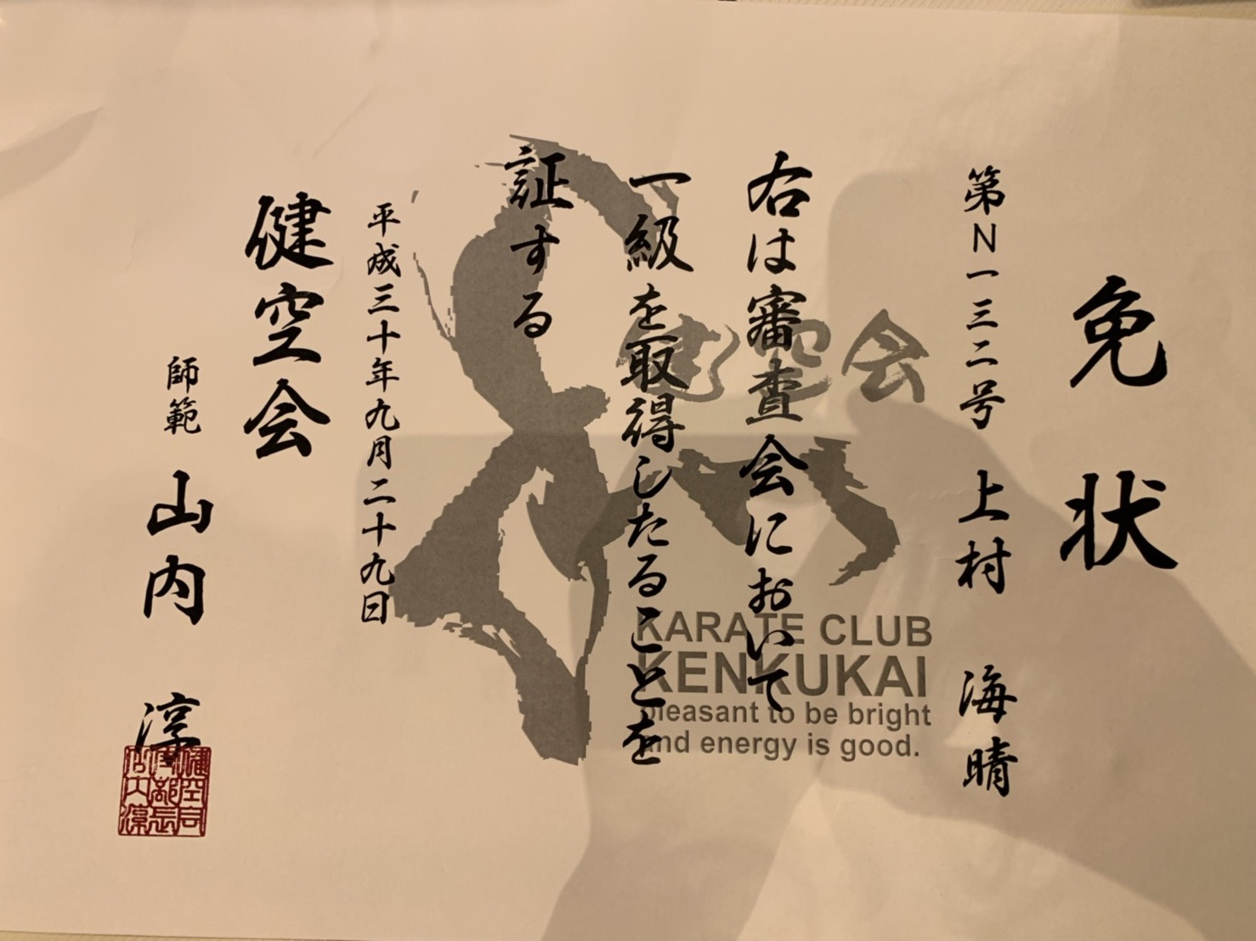
 |  |  |  |  |  |  |  |  |  |  |  |  | 左記写真は見本です
 |  |  |  |  |  |  |  |  |  |  |  |  | エクセルメニューバー⇒挿入⇒画像を選択して貼り付けてください。
 |  |  |  |  |  |  |  |  |  |  |  |  | （例）スマホで写真を撮りパソコンにデータを送りあとはエクセルにて読み込む

支払証
支払証添付書
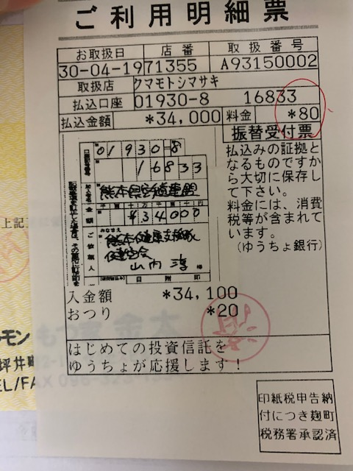
支払証添付（原本自己保管） |  | 申請日
 |  | 郡市連 | 熊本県空手道連盟
 |  | 道場名 | くまモン道場 |  |  | 口座支払い証明書の貼り付け方法
 |  | 責任者 | くま モン |  |  | エクセルメニューバー⇒挿入⇒画像を選択して貼り付けてください。
 |  | 住所 | 〒862-0950 |  |  | （例）スマホで写真を撮りパソコンにデータを送りあとはエクセルにて読み込む
 |  |  | 熊本県熊本市中央区水前寺５－２３－２
 |  | 電話 | ０９６（３８７）０６４３

 |  | 熊本県空手道連盟
 |  | 〒862-0950
 |  | 熊本市水前寺5-23－2
 |  | 096－387-0643（tel･fax）
 |  | ゆうちょ銀行
 |  | 01930-8-16833

カテゴリ | サブカテゴリ |  | 金額 | 人数 | 小計
熊本県連 会員登録 | 【1年】小学生・中学生・高校生 |  | 1,500 |  | 0 | ＊不必要な項目は行を削除してご利用ください。
 | 【3年】高校生（一括） |  | 4,500 |  | 0 | ＊口座支払い証明書はコピーして貼り付け、原本は各自で保管をお願い致します。
 | 【1年】大学生 |  | 3,000 |  | 0 | ＊申請書の原本は必ず保管をしてください。（再度提出依頼をする場合があります）
 | 【2年】大学生・一般 |  | 6,000 |  | 0
 | 【4年】大学生（一括） |  | 12,000 |  | 0 | ホームページで投稿する場合は
 | 【6年】一般 |  | 15,000 |  | 0 | 申請書はエクセル書式で添付をお願い致します
公認級位 | 級登録料（新規登録） |  | 3,000 |  | 0 | ＰＤＦでの投稿はしないでください。
 | 登録料（県連以外の諸会派からの移行） |  | 1,000 |  | 0 | 免状等の投稿はスキャンデータ（ＰＤＦ）かもしくは画像データ（.jpg）でお願い致します。
1級審査 | 審査料 |  | 3,000 |  | 0
 | 登録料（合格者のみ） |  | 2,000 |  | 0 | 郵送で申請書類を提出する場合は
 | 少年段位から一般段位の移行 |  | 11,000 |  | 0 | 手書きの場合はできる限り楷書で見やすいように大きく記入をしてください。
公認段位 | 登録料【初段】（諸会派からの公認段位移行） |  | 2,000 |  | 0 | （特にＦＡＸの場合は非常に見えずらいので登録作業ができません）
（移行） | 登録料【弐段】（諸会派からの公認段位移行） |  | 3,000 |  | 0 | 免状等は縮小コピーしてＡ4でご提出ください。
 | 登録料【参段】（諸会派からの公認段位移行） |  | 4,000 |  | 0 | （A5など写真でのご提出はされないようにお願い致します）
昇段審査 | 審査料 |  | 4,000 |  | 0
 | 登録料【初段】（諸会派からの公認段位移行） |  | 14,000 |  | 0
 | 登録料【弐段】（諸会派からの公認段位移行） |  | 15,000 |  | 0
 | 登録料【参段】（諸会派からの公認段位移行） |  | 16,000 |  | 0
郵送料 | 免状郵送料 |  | 1,000 |  | 0
道場登録 | 登録料 |  | 10,000 |  | 0
合計 |  |  |  | 0 | 0

